Comparison with refer game
#No | Location | Game behavior |  | Final solution - Landscape | QA comment/ Bug ID | GD comment | Dev comment
 |  | ARK studio | Game ref
Base Game
1 | AP | - Bấm bên ngoài pop up Setting không tắt pop up | - Bấm bên ngoài bất cứ pop up nào cũng tắt pop up | Theo Ref | https://app.clickup.com/t/9008199668/86d418xb5 |  |  | Link game refer | https://iframe.staging.enostd.gay/vi/kts9870/?token=
2 |  | - Các nút trên màn hình spin bị disable khi reel đang xoay và không thể bấm được (ngoại trừ nút Turbor và nút Sound trong FG) | - Không có button nào bị disable cả và người chơi có thể thao tác khi reel đang xoay | Theo Ref | https://app.clickup.com/t/9008199668/86d418ykx |  |  | Link cheat
3 |  | - Mở Bet Options khi bấm vào Bet size | - Không mở Bet Options khi bấm vào Bet size và không có Bet Option | Theo Ref | https://app.clickup.com/t/9008199668/86d419402
4 |  | - Auto spin: + Có pop up Auto Spins + Mở pop-up Auto spin -> Nhấn chọn lượt auto -> Bấm button start | - Auto spin: + Không có Auto Spin + Nhấn giữ spin button để tự quay | Theo Ref | https://app.clickup.com/t/9008199668/86d41af10
5 |  | - Click vào Ô Win mở LSC | - Click vào Paybar không mở LSC | Theo Ref | https://app.clickup.com/t/9008199668/86d41a0b0
6 |  | - LSC, LSH là pop up dạng full screen nên không thể click ra bên ngoài để tắt được | - LSC, LSH là dạng pop up không full screen nên có thể bấm bên ngoài và tắt đi | Theo Ref
7 |  | - Game có Max Win | - Game không có Max Win | Theo Ref
8 | Matrix | - Bấm vào symbol có thể mở ra Payout | - Bấm vào symbol không có function | Theo Ref | https://app.clickup.com/t/9008199668/86d41a08z
9 | Game Rules/Paytable | - Game Rules và Paytable bố trí riêng biệt | - Tất cả thông tin của game được sắp xếp vào 1 pop up Info, bao gồm cả game Rules và các tính năng của game | Theo Ref | https://app.clickup.com/t/9008199668/86d4199nk
10 | Exit | - Bấm vào nút Exit thì mở ra confirmation pop up với 2 lựa chọn No và Confirm | - Bấm vào nút Exit thì thoát game | Theo ARK | https://app.clickup.com/t/9008199668/86d419vpn |  | Nên có popup xác nhận
11 |  | - Nút Exit chỉ hiển thị trong Setting Menu khi link game có param &ru | - Luôn hiển thị trong game, trường hợp link game k có param &ru thì nút Exit không có function | Theo Ref
12 | LSC | - Có thể copy dc ID của phiên để check LSC redirect | - Không thể copy đc ID của phiên | Theo Ref | https://app.clickup.com/t/9008199668/86d419xxe |  | Thêm copy vào không cần thiết, user report với psid ngắn là đủ
13 | Big win | - BW vẫn diễn bình thường dù game đang chạy Turbo ON / F2R | - BW bị skip khi chơi game với Turbo On / F2R, thay vào đó là effect tiền rơi trên màn hình | Theo Ref
14 | Free game | - Không có có button như Setting, Info trong FG | - Có Setting, Info trong FG và người chơi có thể bấm vào nó | Theo Ref | https://app.clickup.com/t/9008199668/86d41ahrn
15 | Auto Spin | - Khi đang Auto mà vào FG thì khi kết thúc FG thì Auto spin vẫn tiếp tục | - Game không có Auto ở Normal khi từ FG ra | Theo Ref |  |  | Có thể sdk không hỗ trợ chồng chéo giữa số lượt auto và số lượt freegame
16 | Chơi thử | Button chơi thử nằm ở AP | - Button chơi thử hiển thị trong Rule/Paytable (click vào button dấu hỏi) | Theo ARK |  |  | Theo GD, về mặt kỹ thuật thì để đâu cũng được.
17 |  | - Khi đang Auto spin mà pop up Chơi Thật được trigger ở chế độ Chơi Thử thì khi lựa chọn tiếp tục chơi thử thì Auto Spin vẫn tiếp tục | - Game trở về idle ở Normal của Chơi Thử khi lựa chọn tiếp tục chơi Thử | Theo Ref
18 |  | Khi chuyển từ chơi thử sang chơi thật, không có thông báo gì | Khi chuyển từ chơi thử sang chơi thật, có thông báo kết thúc chơi thử | Theo Ref | 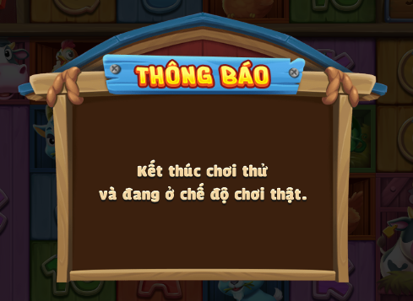 |  | Tốt, nên có thông báo này để người chơi đỡ nhầm mất tiền
19 |  | Không thể về chơi thật khi đang trong free game hoặc chưa end session | Có thể force user quay về chơi thật khi đang chơi thử lượt trúng free game | Theo Ref - Check lại matrix trở lại xem ntn
20 | Sound setting | Game chỉ có 1 button setting sound cho cả BGM và SFX trong setting menu hoặc trong free game | - Trong setting, có 2 button riêng biệt setting cho BGM và SFX | Theo Ref - Đặc thù của app
21 | Loading bar | Có hiển thị text "Loading..." & anim cho text trong khi đang loading tại màn hình Splash | Không có text "Loading..." | Theo Ark
22 | Splash | - Sau khi loading xong, hiển thị màn hình splash -> User tap vào splash thì mới vào AP - Có anim trên Splash | Sau khi loading xong, game tự động vào AP | Theo Ref
23 | Splash Button "Tap to Start" | - Sau khi loading xong thì thanh loading biến mất, text "TAP TO START" hiện ra - text "TAP TO START" có anim scale up và down. | Sau khi loading xong, game tự động vào AP | Theo Ref
24 | Pre-ingame | Có | Không có | Theo Ark
25 | Background | Có background, background thay đổi theo resolution | - Không có background (chỉ hiển thị nền đen) - Khi thay đổi resolution trên PC, game không thay đổi theo -> Phải reload/chuyển tab khác rồi quay lại thì game ref mới nhận res mới | Lắp background full size vào. Fix bug đen màn hình. | 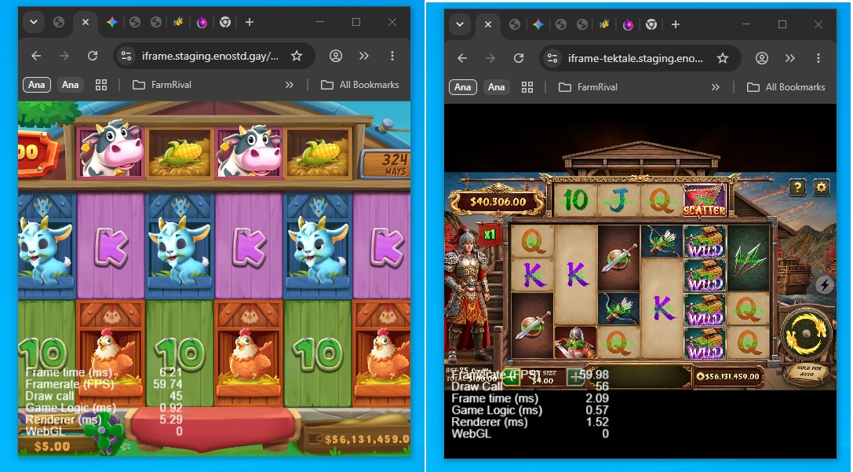
26 | Jackpot Notification | Có | CNT | Check SDK - hoặc cung cấp cheat để QC Test | Chưa có cheat
27 | Payline | Tiền thắng từng win combine sẽ hiển thị trên payline để dễ phân biệt khi ăn được combine có nhiều loại symbol cùng lúc | Khi trúng combine của nhiều loại symbol, chỉ hiển thị 1 payline duy nhất, với số tiền bằng tổng tiền của tất cả combine | Theo Ref
28 | KTT | - Idle hoặc no combine: Hiển thị tip - Combine: Hiển thị "Win $XXX.XX" / "Total Win $YYY.YY" | - Idle hoặc no combine: Không có tip, hiển thị ô trống - Khi có combine: Chỉ hiển thị $XXX.XX | Theo Ref
29 | Ô Win | Có | Không có | Theo Ref
30 | Currency | Chỉ có $, không cử dụng cent nữa | Vẫn sử dụng cent | Theo Ref
31 | Spin button | Có 5 trạng thái: + Idle + Active + Disable + Có effect F2R + Lock khi auto spin | Chỉ có 3 trạng thái: + Idle + Spin + Lock khi auto spin | Theo Ref
32 | Lịch sử hũ | Khi chưa có records nào: - Không hiển thị button trang trước/sau (Tương tự với LSC) | - Vẫn hiển thị buttons trang trước/sau, nhưng disable (Tương tự với LSC) | Theo Ref
33 |  | Các cột: Time, Honor, Total Bet, Total Win - Cột Time có format: dd/mm hh:mm:ss | Các cột: Time, Honor, Bet, Jackpot - Cột Time có format: dd/mm hh:mm | Theo Ref
34 | Lịch sử cược | Hiển thị highlight khi rê chuột đến các dòng LCS | Không highlight khi rê chuột đến các dòng LCS, chỉ có effect hover khi đưa chuột vào button "Chi tiết" | Theo Ref
35 |  | Nếu lượt đó trúng FreeGame/ Jackpot/ Maxwin sẽ có thêm chấm tròn màu dưới button ">>" | Có | Theo Ref | Chưa có cheat
36 |  | Các cột: Time, Total Bet, Total Win | Các cột: #, Time, Lines, Bet, Win, Result | Theo Ref
37 |  | Page X/Y | Page X | Theo Ref |  |  | Page X, prefab sdk
38 | Lịch sử cược chi tiết | Phiên: - Có button coppy phiên - Hiển thị phiên trên mỗi trang LSC chi tiết | - Không có button coppy phiên - Chỉ hiển thị phiên ở trang Tổng kết, các trang còn lại không hiển thị | Theo Ref
39 |  | - Chỉ hiển thị màn hình tổng kết ở lượt có trúng free game | - Màn hình tổng kết hiển thị ở cả lượt chỉ trúng normal | Theo Ref
40 |  | Summary: - Hiển thị số lượt freespins | - Không có | Theo Ref - BE trả về sao hiện vậy
41 |  | Base game/ Free spins: - Hiển thị thời gian theo forrmat: dd/mm - hh:mm:ss | - Không có | Theo Ref - BE trả về sao hiện vậy
42 |  | - Các lượt spin ở Normal: + Hiển thị title pop-up "Base Game" | - Các lượt spin ở Normal: + Hiển thị title button "Normal" | Theo Ark | 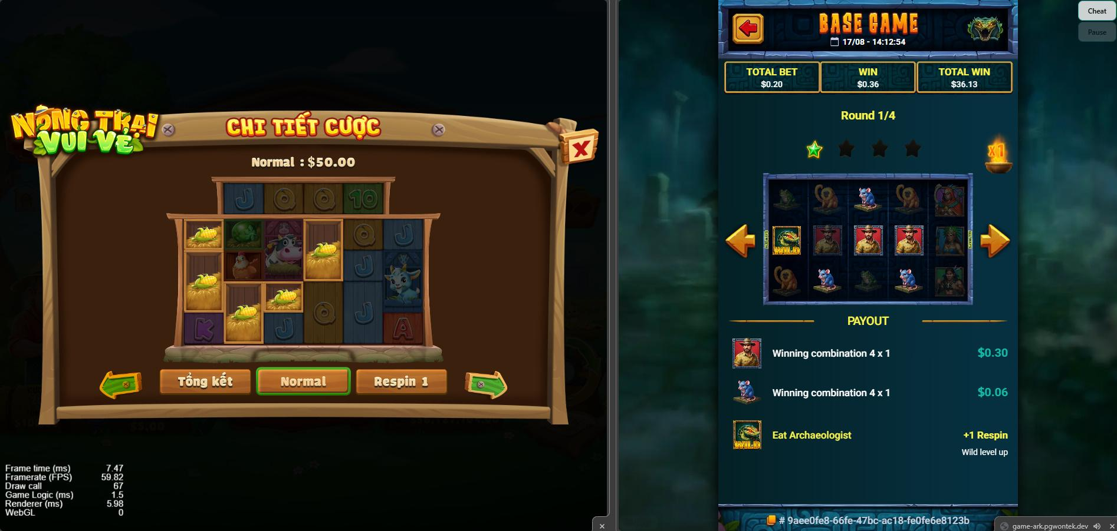
43 |  | + Hiển thị các ô: Total Bet, Win, Total Win | + Không có | Theo Ref
43 |  | + Hiển thị Round X/Y, với X là số lần refill/respin trong 1 lượt | + Không có text "Round X/Y". Mỗi lượt refill/respin sẽ hiển thị ở 1 trang khác nhau | Theo Ref
44 |  | + Có section "Payout" ++ Có combine: Chi tiết win combine của từng loại symbol ++ No combine: Hiển thị text "There is no winning combination" | + Không có "Payout" ++ Có combine: "Normal : $XX.XX" hoặc "Respin Z : $XX.XX" ++ No combine: Không hiển thị số tiền | Theo Ref
45 |  | + Có section "Rewards" để record phần thưởng | + Không có | Theo Ref
46 |  | + Ở title: Chỉ có button back, không có button close | + Ở title: Chỉ có button close, không có button back | Theo Ref
47 |  | + Khi bấm vào back button có thể trở lại LSC | + Khi bấm vào back button không thể trở lại LSC, muốn trở lại LSC thì bấm button Close | Theo Ref
48 |  | + Ở trang đầu không có button previous page, trang cuối không có button next page | + Ở trang đầu hiển thị button previous page bị disable, trang cuối hiển thị button next page bị disable | Theo Ref
49 |  | - Các lượt spin ở Freegame: + Hiển thị title "Free spins" | - Các lượt spin ở Free Game: + Hiển thị title button "Free Game" đi kèm với số của lượt quay đó và số tiền nhận được của lượt FG đó. + Mỗi lượt quay trong Free game sẽ đc đánh số | Theo Ref nhưng dùng từ Free Spins thay cho Free Game | 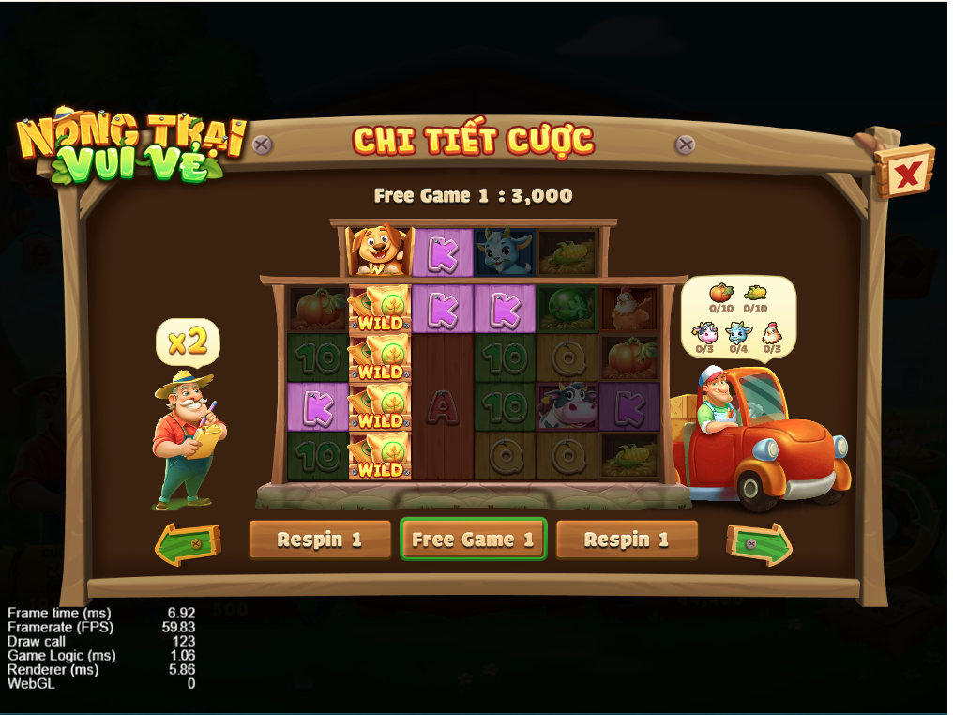
50 |  | + Hiển thị Turn A/B - Round X/Y | + Không có text "Round X/Y". Mỗi lượt refill/respin sẽ hiển thị ở 1 trang khác nhau | Theo Ref | 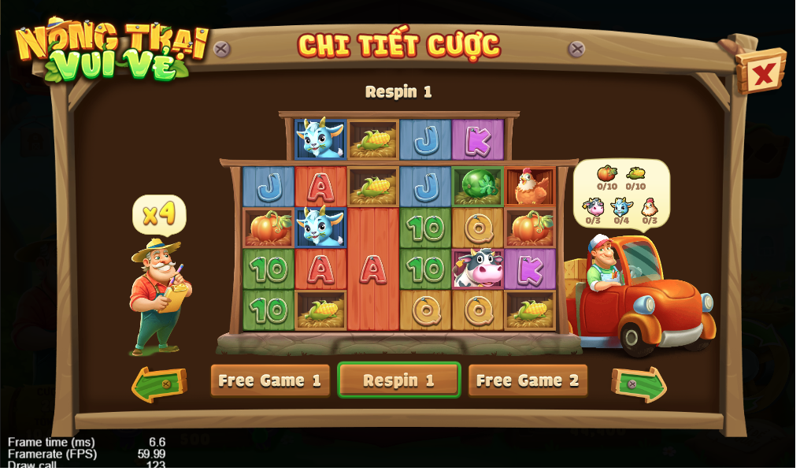
51 | Setting menu | Gồm các button: - Link có ru: Exit, Sound, Paytable, Rules, History, Close - Link không có ru: Sound, Paytable, Rules, History, Close | Chỉ có 1 kiểu hiển thị: - Gồm: Check box Nhạc nền, Check box Âm Thanh, button LSH, button LSC | Theo Ref
52 | Touch icon | - Các buttons enable: Icon Con trỏ đổi thành icon Bàn tay khi rê chuột vào - Các buttons disable: Icon Con trỏ | Hiện icon Con trỏ với tất cả button | Theo Ref
53 | Pop-up "Thông báo không có mạng, đang thử lại" | - Khi tắt mạng sẽ hiển thị thông báo "No internet connection, loading again... (%param%)" - Sau 10 lần thử hiển thị pop-up: + Không ru: "Could not connect to the server. /nPlease wait." & không có button + Có ru: "Could not connect to the server. \nPlease wait or click confirm \nto exit the game." & có button "Confirm" -> Click vào sẽ direct đến link ru | - Không hiển thị thông báo - Sau 1 lúc hiển thị pop-up "Thông báo /n Bị mất kết nối tới máy chủ /n Đang kết nối lại": + Không ru: Không có button + Có ru: Có button "Xác nhận" -> Click vào sẽ direct đến link ru | Theo Ref
54 | Tắt Auto spin | Khi bấm tắt, button spin sẽ chuyển từ UI Auto sang UI bình thường ngay lập tức | Khi bấm tắt, nếu chưa end lượt, button spin sẽ vẫn hiển thị UI Auto; sau khi end lượt mới chuyển về UI bình thường | Theo Ref
55 | WA | Cộng trừ tiền qua tool apply ngay, nếu đang trong lượt spin thì apply sau khi end session | Cộng trừ tiền qua tool reload mới update số hiển thị ở ví | Check thêm ở 1 số game mới 96xx
56 | WA | Khi thiếu tiền, bấm spin sẽ hiển thị pop up thiếu tiền, reel không quay | Khi thiếu tiền, bấm spin reel vẫn quay và hiện pop up thiếu tiền | Theo Ref
57 | AP | AP: chỉ có 1 giá trị liên quan đến tiền cược | AP: có 3 value liên quan đến tiền cược: Giá xu, Cược, Tổng | Theo Ref - GDD check denom/credit (checking done) | 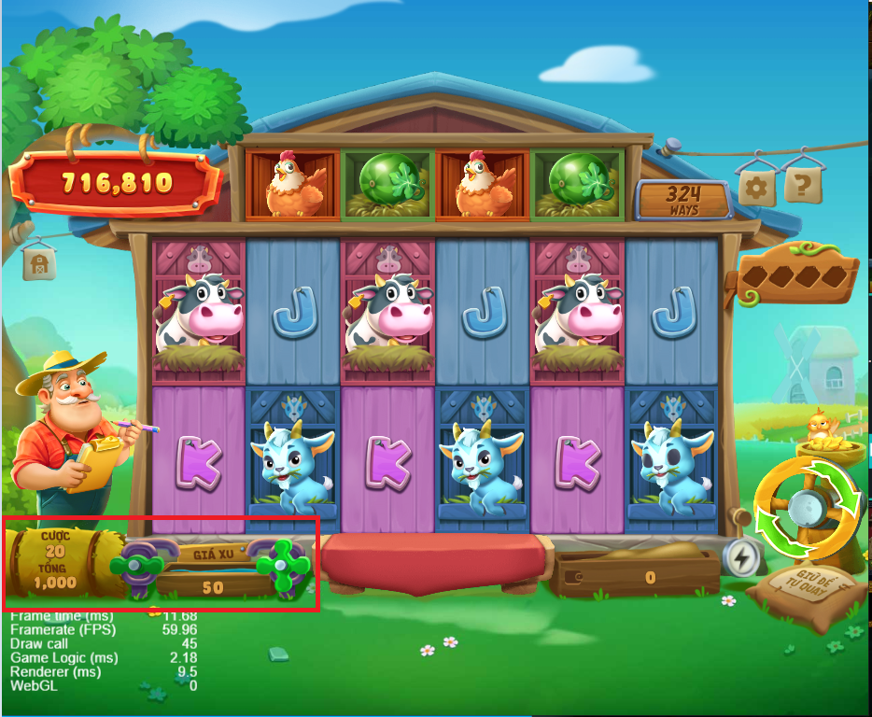
58 | Matrix board | Đối với game ăn all ways, hiển thị text all ways ở matrix board | Hiển thị số cách ăn ở lượt spin hiện tại | Theo Ref - Với các game có số line ăn k cố định | 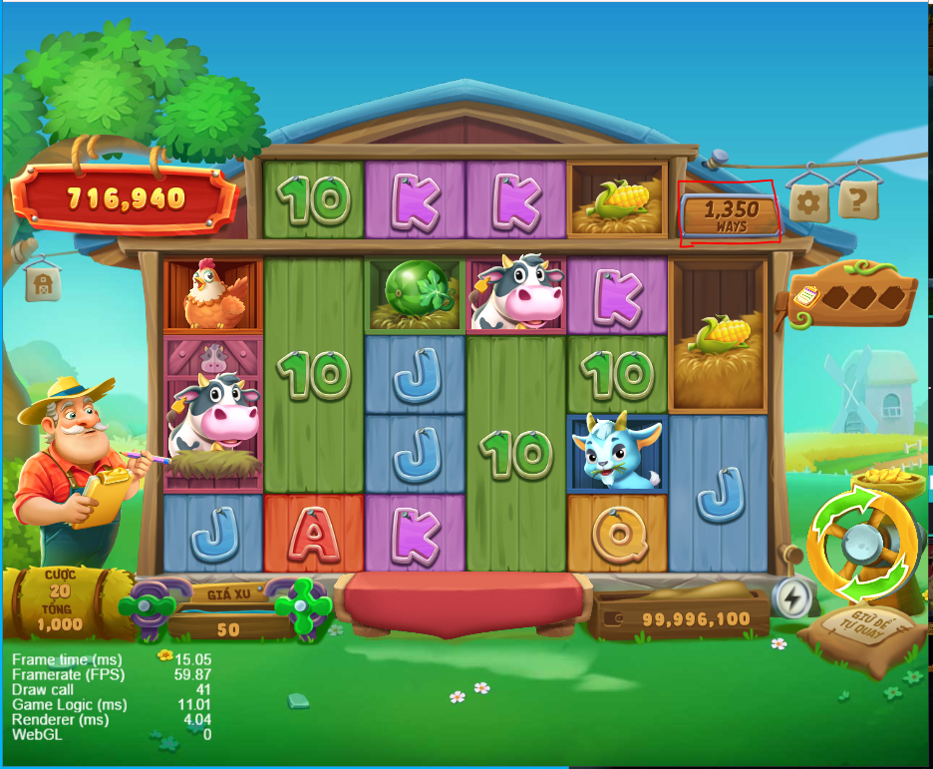
59 | AP | Khi lượt spin chưa kết thúc, chỉ có button turbo có function | Khi lượt spin chưa kết thúc, user có thể bấm mở LSH, setting menu, Luật chơi trả thưởng Chỉ có button tăng giảm Giá xu là disable | Theo Ref
60 | AP | - Khi idle từ 30 phút trở lên thì xuất hiện pop up idle trong game | - Không xuất hiện pop up idle | Theo Ref
 | AP | - Có game version nằm dưới góc phải màn hình | - Game version không xuất hiện trong AP mà chỉ xuất hiện ở Setting menu | Theo Ref
Free Game
61 | + Symbol | Click không có function | Click không có function | Theo Ref
62 | + Payline | HIển thị payline cho mỗi đường thắng ở matrix board | Không hiển thị payline cho từng đường đứng, chỉ hiển thị số tiền tổng thắng được của tất cả các line ở matrix board | Theo Ref
63 | + Spin button | Có 3 trạng thái: + Active + Disable + Có effect F2R | Chỉ có 1 trạng thái spin duy nhất, không có trạng thái disable và trạng thái F2R | Theo Ref
64 | + Bet option | Hiển thị số tiền cược của user ở lượt đó | Hiển thị các value giống AP normal: Giá xu, Cược, Tổng | Theo Ref
65 | + Ô win | Ô win hiển thị $0.00 khi spin ko trúng gì ở normal và vào free game Ô win hiển thị số tiền thắng của lượt nếu có thưởng, cộng dồn ở các lượt tiếp theo | Không có ô win | Theo Ref
66 | + Sound button | Hiển thị button sound để bật tắt âm thanh của game | Không có button sound, chỉ có button setting để bật tắt sound trong lượt free game | Theo Ref
67 | + Khung trả thưởng | KTT hiển thị tip khi không trúng gì, hiển thị số tiền thắng khi có thưởng | Hiên thị trống khi ko trúng gì ở lượt normal vào free game Hiển thị số tiền khi có thưởng, cộng dồn ở các lượt refill tiếp theo | Theo Ref
68 | F2R trong game | Có thể F2R trong game | Không thấy đề cập có tính năng F2R trong game hay không | Follow theo game Ref và SDK Nếu clone game ngang sang màn hình dọc thì sẽ thử làm F2R cho kiểu này
69 | Total win | End lượt nếu có tiền thắng, show pop up Total win và diễn anim đếm tiền End lượt nếu không có tiền thắng, không show pop up total win | End lượt show pop up tổng thắng với số tiền cuối cùng, không diễn anim đếm tiền | Theo ARK
70 | Icon web | Game ở Ark thường sẽ có Icon web trên browser | Ko có | Theo Ref
71 | Landscape/ Portrat support | Hiện thông báo khi không support chế độ Landscape/Portrait | - Không có thông báo gì cả, chỉ mặc định xoay Landscape. - Dù xoay màn hình hướng nào thì game vẫn luôn ở chế độ Landscape - Có button để Expand ra full screen trên Android / trên iOS thì hướng dẫn hình bàn tay vuốt lên để expand full screen | The Ref | https://app.clickup.com/t/9008199668/86d4230c9
72 | Resume pop up | Có resume pop up - Click hoặc space thì đóng pop up | - CNT |  | Không có cheat
73 | RTP/Min/Max Bet | Có show thông tin trong Paytable | Không có

